Sheet1
 | Страница "Курс"
 | На данной странице находится вся информация по курсу в целом. С этой страницы можно попасть на любой из представленных в проекте курсов.

English | Russian | Comment | Description
Course | Курс | Кнопка | Название кнопки при нажатии на которую появляется вся информация по курсу (карточки с описанием как уже запущенных квестов, так и тех, которые находятся в разработке.
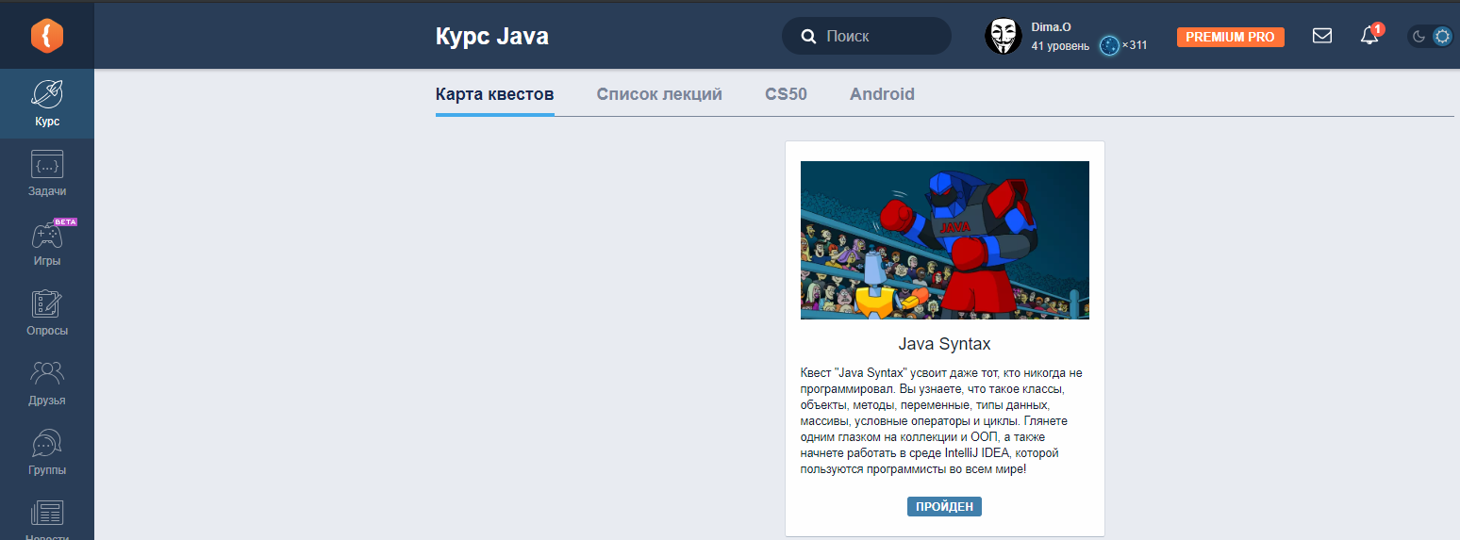

 | Вкладка "Карта квестов"

English | Russian | Comment | Description
Quest map | Карта квестов | Название вкладки | Дерево технологий. Страница на которой представлены карточки с описанием всех квестов курса.
Java course | Курс Java | Заголовок страницы | Заголовок страницы.

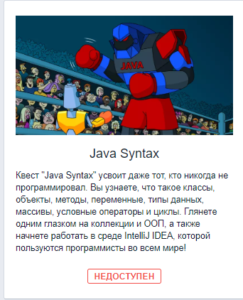

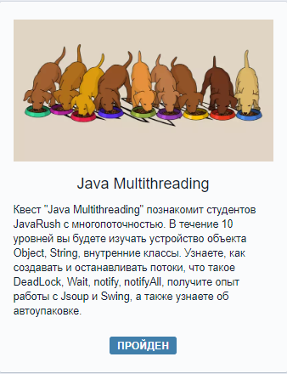
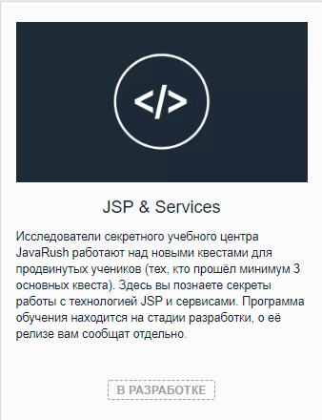
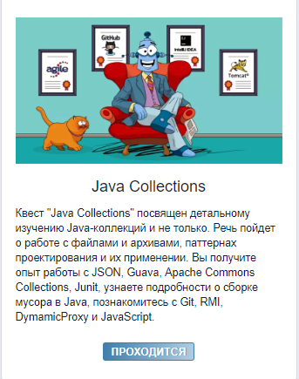
 | Карточки с описанием квестов имеют несколько статусов, представленных в таблице ниже:

English | Russian | Comment | Description
UNAVAILABLE | НЕДОСТУПЕН | статус квеста | Квест недоступен для прохождения пользователем.
AVAILABLE | ДОСТУПЕН | статус квеста | Квест доступен для прохождения пользоватем.
IN PROGRESS | ПРОХОДИТСЯ | статус квеста | Квест проходится пользователем.
COMPLETED | ПРОЙДЕН | статус квеста | Квест пройден пользователем.
IN DEVELOPMENT | В РАЗРАБОТКЕ | статус квеста | Квест находится в разработке. | UNDER DEVELOPMENT

 | При нажатии на карточку любого квеста (за исключением карточки квеста со статусом "В разработке") открывается страница описания квеста

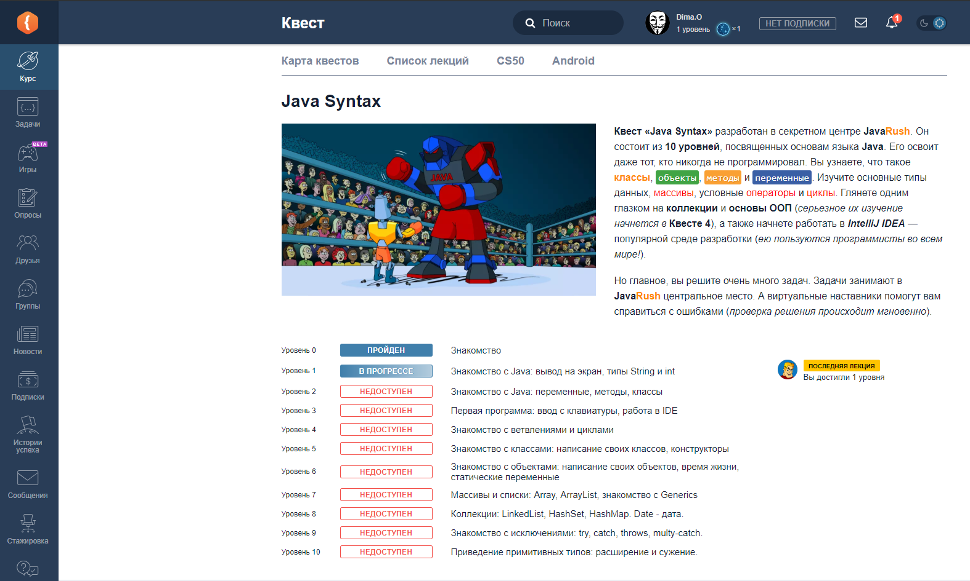
English | Russian | Comment | Description
Quest | Квест | Заголовок страницы | Заголовок страницы квестов
Current lesson | последняя лекция | Кнопка | Кнопка на странице квеста, при нажатии на которую пользователь попадает на страницу с последней открытой им лекцией.

На странице описания квеста отображаются статусы прохождения данного квеста:

English | Russian | Comment | Description
COMPLETED | ПРОЙДЕН | статус прохождения квеста | Данный статус говорит о том, что пользователь открыл все лекции текущего уровня и перешел на следующий уровень. | Passed
IN PROGRESS | В ПРОГРЕССЕ | статус прохождения квеста | Данный статус говорит о том, что пользователь находится в процессе прохождения данного уровня. (Не все лекции были открыты).
UAVAILABLE | НЕДОСТУПЕН | статус прохождения квеста | Данный статус говорит о том, что пользователь еще не открыл ни одной лекции данного уровня.

 | Вкладка "Список лекций"

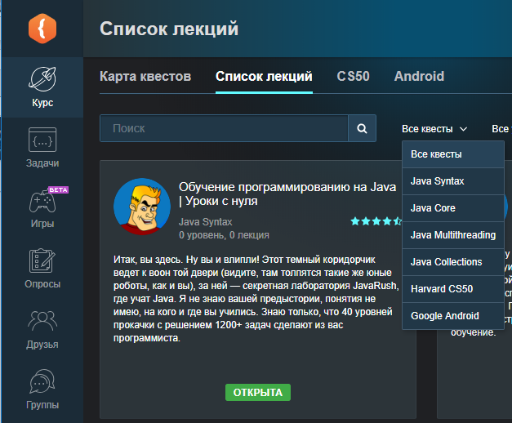

English | Russian | Comment | Description
Lesson list | Список лекций | название вкладки | Список всех лекций квеста с кратким описание каждой
Lessons | Список лекции | Заголовок страницы | Заголовок страницы | в русской версии заголовок страницы переименовали из "Лекции" в "Список лекций". В английской версии "Lessons"
Search | Поиск | текст | Надпись в окне поиска. Поиск по лекциям.
All quests | Все квесты | текст, значение фильтра по-умолчанию | С помощью данного фильтра пользователь может выбрать интересующий квест. По умолчанию используется фильтр "Все квесты"
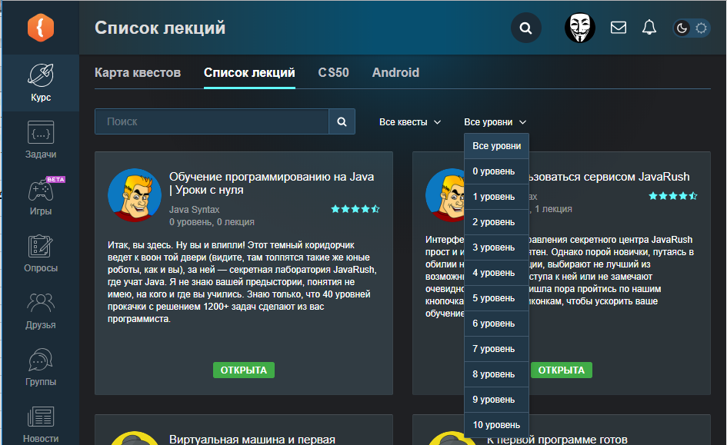
All levels | Все уровни | текст, значение фильтра по-умолчанию | Название выпадающего меню в котором можно выбирать интересующий уровень в выбранном квесте. По умолчанию стоит надпись "Все уровни"
Level 0, Level 10 | 0 уровень, 10 уровень | фильтры уровней | С помощью данного выпадающего меню пользователь может выбрать интересующий его уровень - Уровни от 1 до 10

 | Карточки с описанием лекций имеют несколько статусов, представленных ниже:

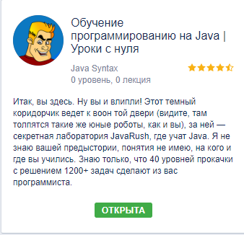
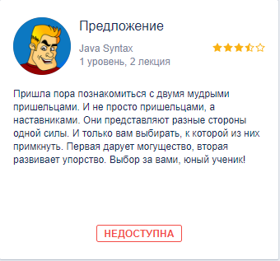

English | Russian | Comment | Description
AVAILABLE | ОТКРЫТА |  | Лекция открыта пользователем.
LOCKED | НЕДОСТУПНА |  | Лекция недоступна пользователю (пользователь ещё не открыл данную лекцию).

 | При нажатии на карточку описания лекции со статусом "ОТКРЫТА", возможны следующие варианты названий кнопок в конце лекции:

English | Russian | Comment | Description
Quest map | Список квестов |  | Нажатие на эту кнопку приводит к переходу на странцу со списком всех квестов | в файле перевода "Quest list"
Next lesson | Следующая лекция |  | Подразумевается, что следующая лекция уже была открыта пользователем ранее. Нажатие на данную кнопку приведет к переходу на открытую ранее лекцию
Previous lesson | Предыдущая лекция |  | Нажатие на данную кнопку приведет к переходу на предыдущую открытую ранее лекцию
Unlock next lesson for … | Открыть следующую лекцию за … |  | Подразумевается, что следующая лекция ещё не открыта пользователем. Нажатие на данную кнопку приведет к переходу на не открытую лекцию и списание указанного колличества игрового ресурса. | Unlock next lesson for {price}

 | При нажатии на карточку с описанием лекции со статусом "НЕДОСТУПНА", возможны следующие варианты развития событий и, соответственно, названий кнопок.

English | Russian | Comment | Description
Read for ... | Читать за … | призыв к дейстию | Нажатие на эту кнопку позволяет открыть для чтения данную лекцию. У пользователя списывается указанное колличество игрового ресурса. | Read for {price}
Unlock previous lesson for … | Открыть предыдущую лекцию за … |  | Подразумевается, что предыдущая лекция ещё не открыта пользователем. Нажатие на данную кнопку приведет к переходу на не открытую лекцию и списанию указанного колличества игрового ресурса при условии, что лекция перед неоткрытой лекцией уже была открыта. | Unlock previous lesson for {price}

 | Предупреждение в неоткрытой лекции: (ДОБАВИТЬ СКРИН)
English | Russian | Comment | Description
To access this lesson, you need to unlock the previous one. | Чтобы получить доступ к этой лекции вам надо открыть предыдущую. | Инструкция | Данное предупреждение показыается пользователю если не открыта предыдущая лекция.

 | При введении невалидного значения в строку поиска лекций либо при выборе комбинации фильтров, при которой не может быть отображена ни одна лекция, появляется следующее сообщение:

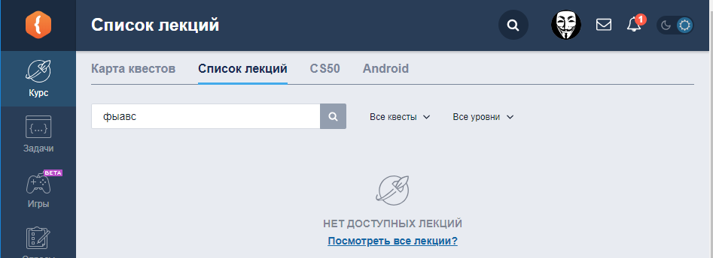

English | Russian | Comment | Description
No available lessons | НЕТ ДОСТУПНЫХ ЛЕКЦИЙ | информация | Сообщение, появляющееся при попытке поиска несуществующего названия или номера лекции
View all lessons? | Посмотреть все лекции? | Вопрос с предложением дейстия | При нажатии на эту ссылку пользователь перенаправляется на страницу со всеми лекциями

